Regole di compilazione
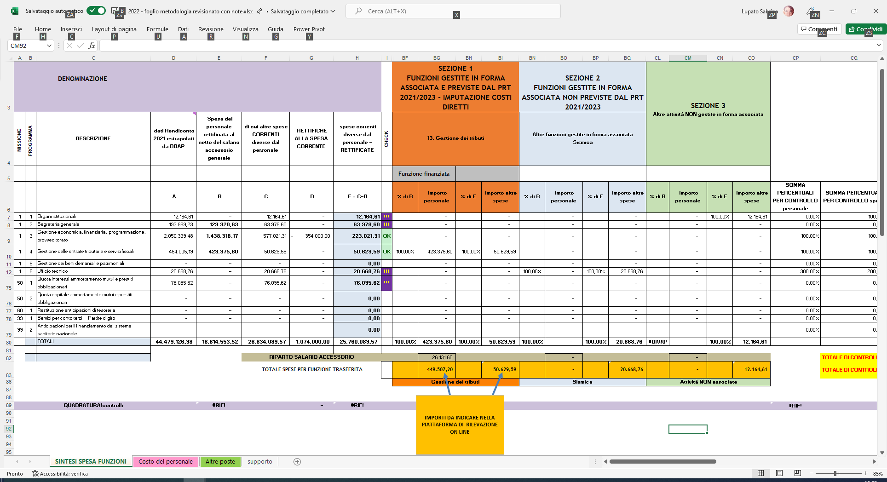
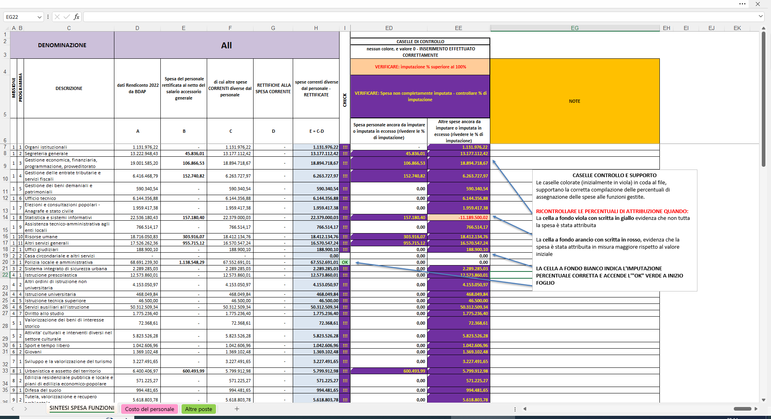
Referente: CHIARA MANCINI - chiara.mancini@regione.emilia-romagna.it

FOGLIO “SPESA DI PERSONALE”
Il foglio presenta colonne precompilate (A) e colonne nelle quali inserire la rettifica/integrazione dei dati (dalla B alla D).
Il dato rielaborato (colonna E) viene automaticamente aggiornato nel foglio SINTESI SPESA FUNZIONI;
Il prospetto si compila come segue e come da istruzioni dettagliate nella apposita sezione del documento principale:
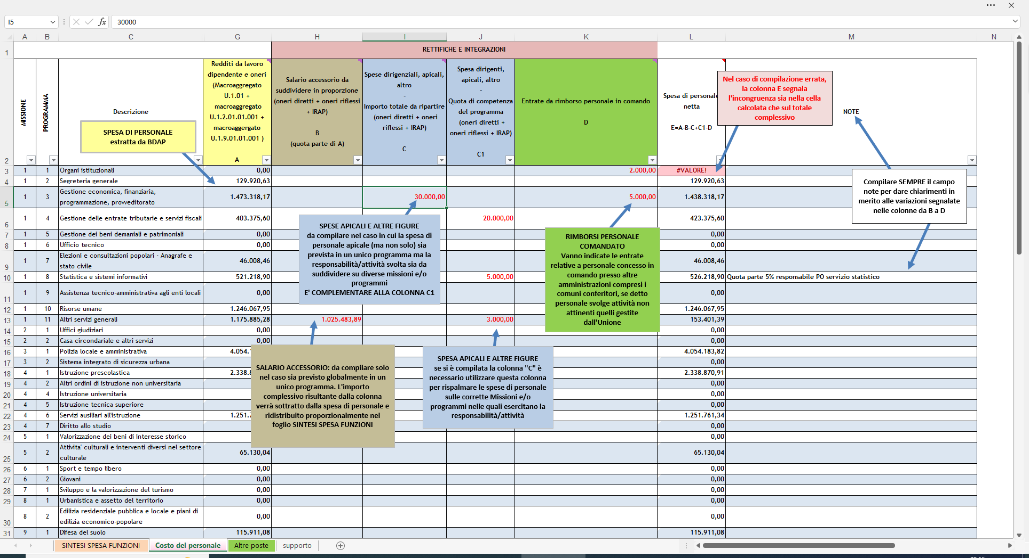

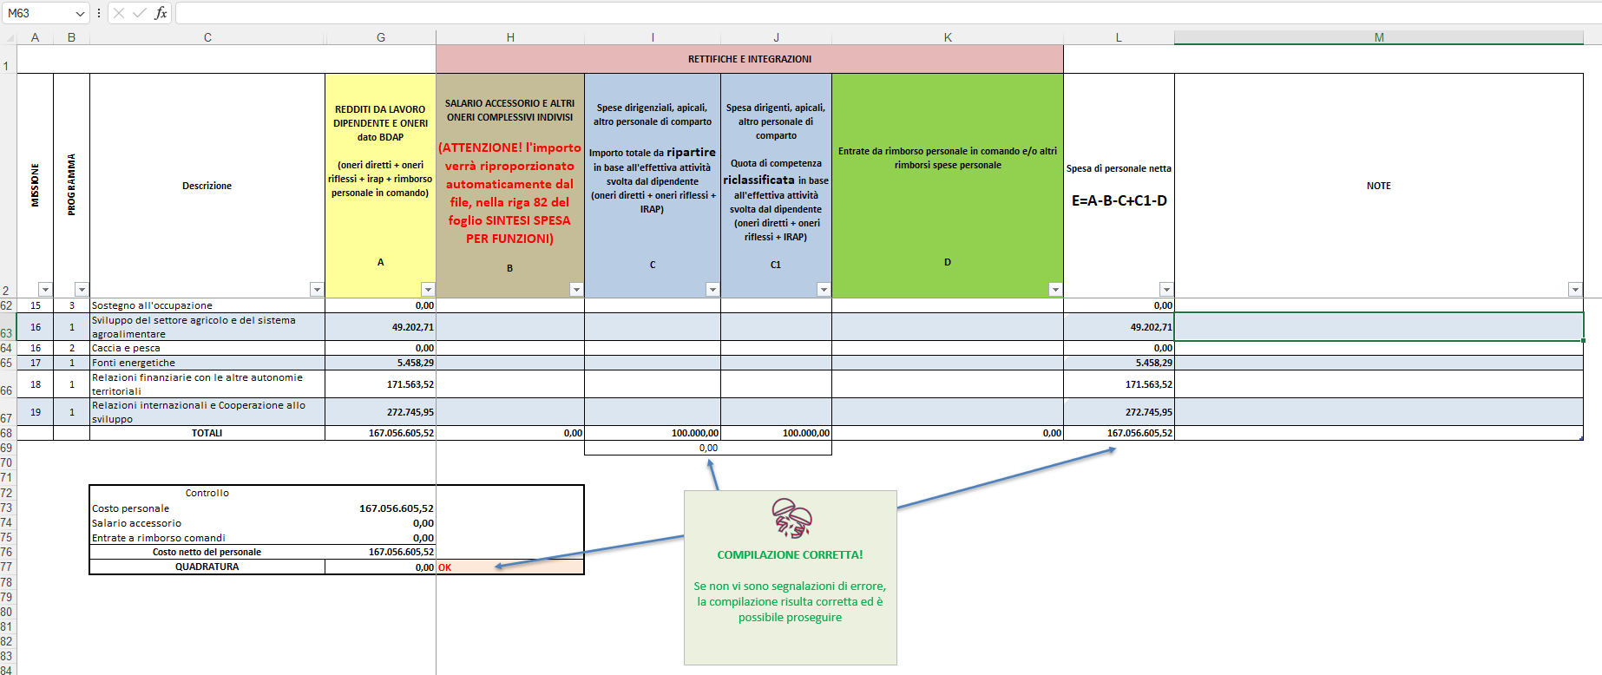

ATTENZIONE!!!!! SE LE COLONNE "C E "C1" NON SONO IN QUADRATURA, IL FILE RESTITUISCE UN ERRORE E NON CONSENTE DI PROSEGUIRE
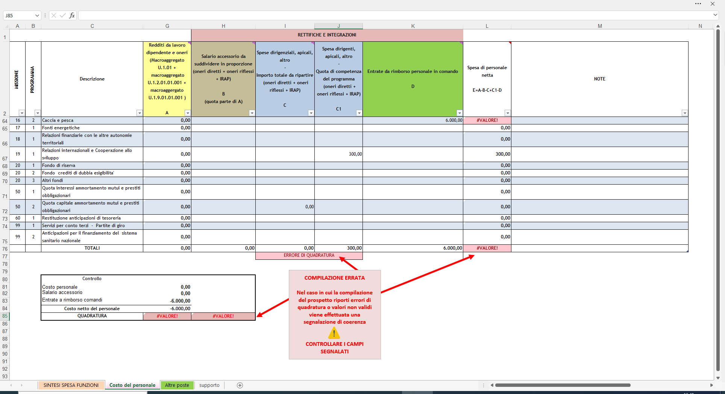

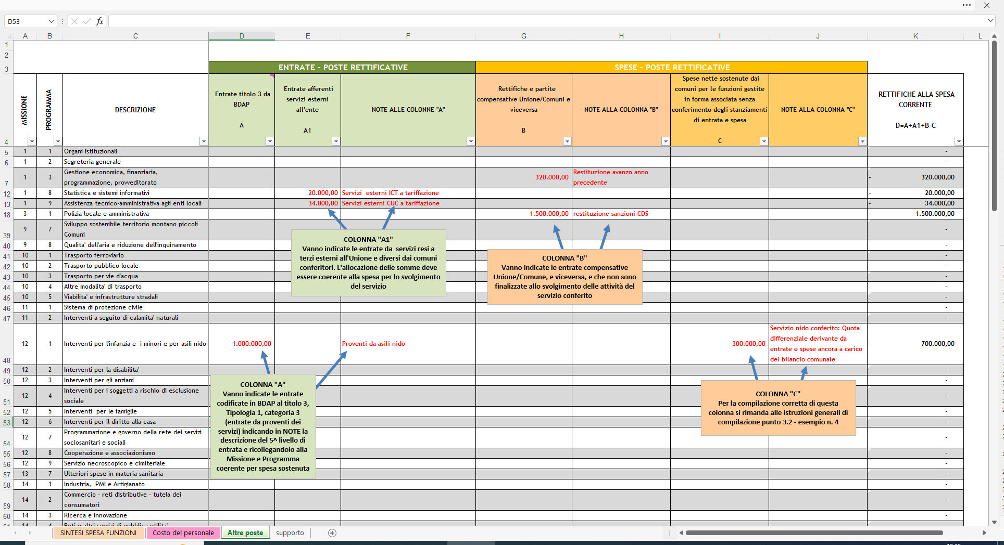
FOGLIO “ALTRE POSTE”
Il foglio mette a disposizione una serie di colonne per inserire rettifiche ed integrazioni come definite analiticamente nella apposita sezione 3.2 delle istruzioni.
NELLE COLONNE “A” E “A1” VANNO INSERITE rispettivamente: “A” Entrate da proventi dei servizi (c.d. servizi commerciali – Entrate titolo 3, Tipologia 1, categoria 3); “A1” entrate per servizi resi a terzi (diversi da Unione e Comuni conferitori)

ENTRATE STRAORDINARIE
Nel foglio ALTRE POSTE è stata aggiunta, in via sperimentale, la rilevazione delle entrate straordinarie riguardanti eventi non ricorrenti verificatisi nell'anno 2023 e che hanno coivolto finanziariamente solo parte dei territori regionali. Sono quindi da indicare le entrate ricevute per eventi eccezionali verificatesi nell'anno 2023 collocando l'importo in corrispondenza della Missione e Programma nel quale sono state sostenute le relative spese straordinarie. Sono comprese: - fondi alluvione; - fondi eventi atmosferici; - fondi per altri eventi eccezionali che hanno coinvolto il territorio Nel caso in cui tali fondi non fossero direttamente pervenuti all'Unione e fossero transitati tramite i comuni (con trasferimento conseguente all'Unione) è necessario indicare la quota di trasferimento comunale relativa all'evento eccezionale. Dato da rilevare SOLO PER LA SPESA CORRENTE

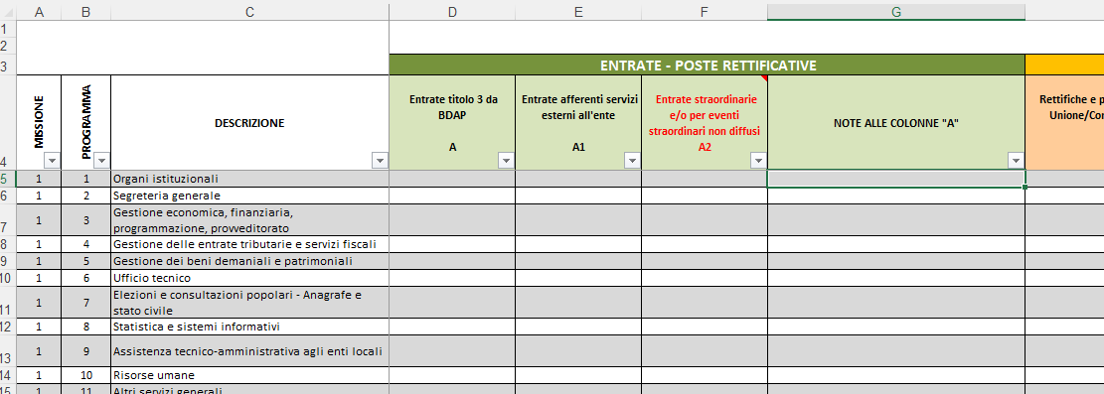

FOGLIO “SINTESI SPESA FUNZIONI”
il foglio si divide in due parti:
1- la prima dalla colonna dalla A alla E riconduce dati importati e/o dati elaborati. Questa sezione del foglio viene in parte precompilata attingendo i dati dalla BDAP all’ultimo rendiconto approvato[*] e in parte evidenzia i risultati delle poste rettificative collegate ai due ulteriori fogli presenti nel file;
2- la seconda a sua volta divisa in sezioni, consente di valorizzare le spese in base alle funzioni gestite, siano essere in forma associata e finanziate da PRT, in forma associata non finanziate da PRT o altre attività non gestite in forma associata con i Comuni appartenenti all’Unione.
[*] relativi alla spesa corrente complessiva di cui al titolo 1 e alla spesa di personale di cui al titolo 1, macroaggregato 1, 2 e 9 – Redditi da lavoro dipendente, oneri, irap e spese di comando, del piano dei conti finanziario e attraverso la normalizzazione di alcune voci del personale. Viene rappresentata per missioni e programmi
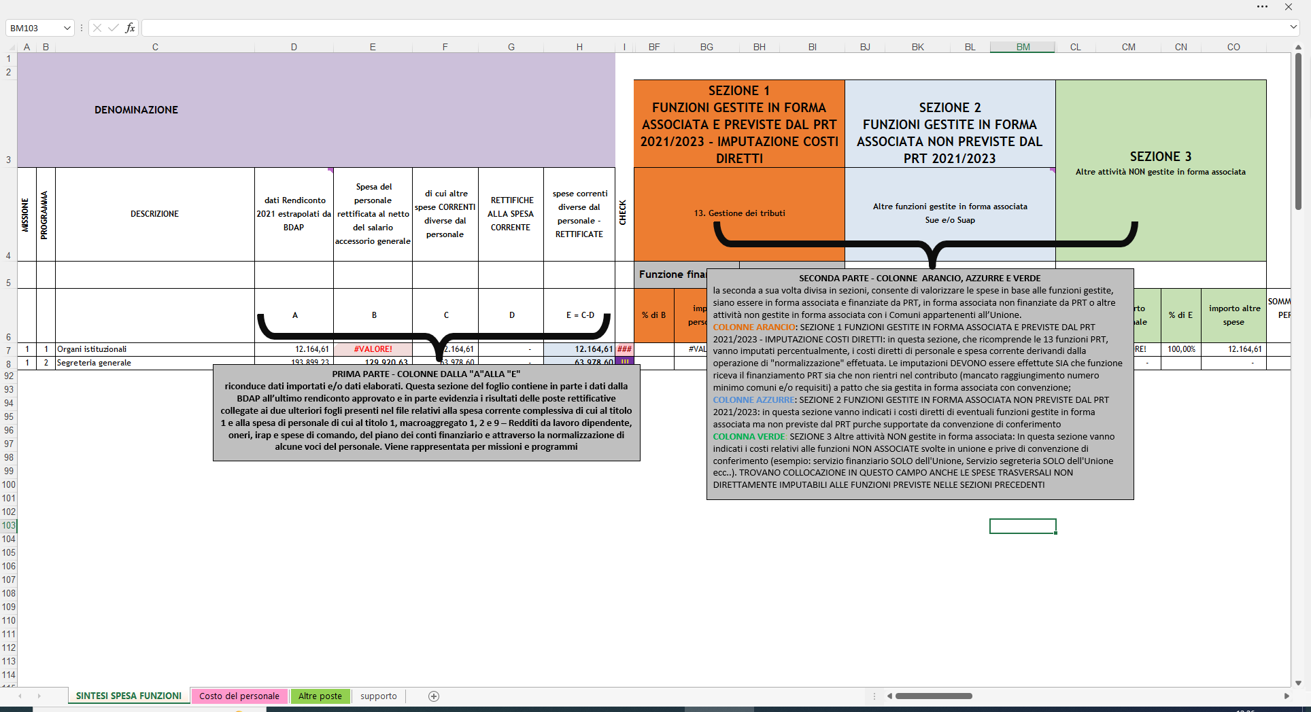

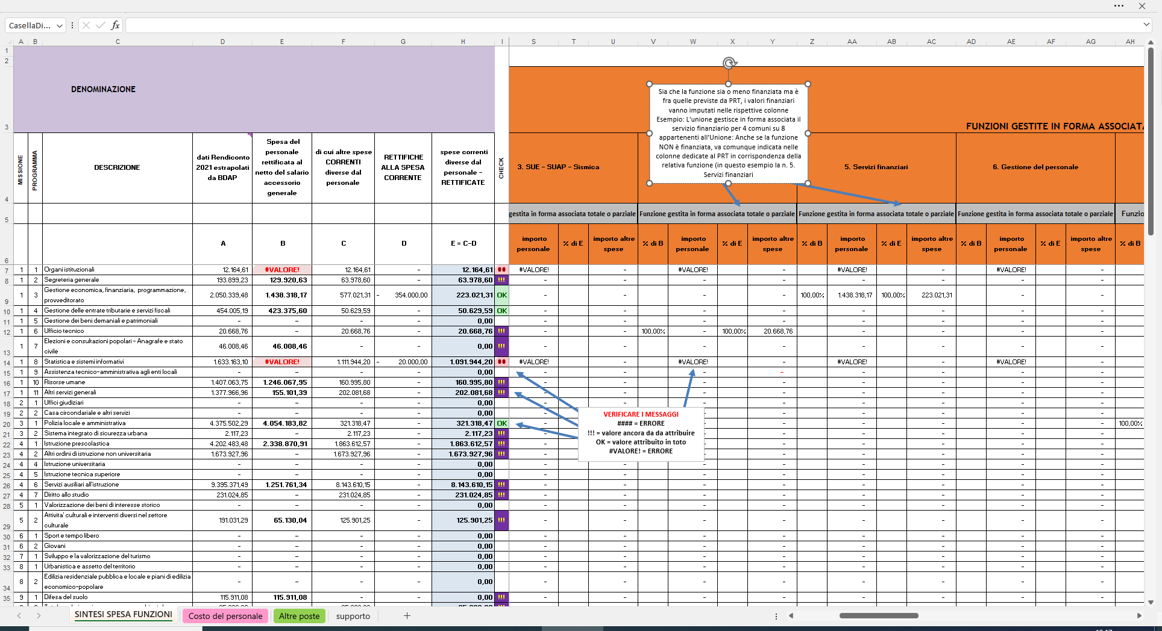

Si rammenta che il personale ha già avuto una ridistribuzione nell’apposito foglio di rilevazione e pertanto in questa fase non è necessario rispalmarlo sulle funzioni.

